界面&功能
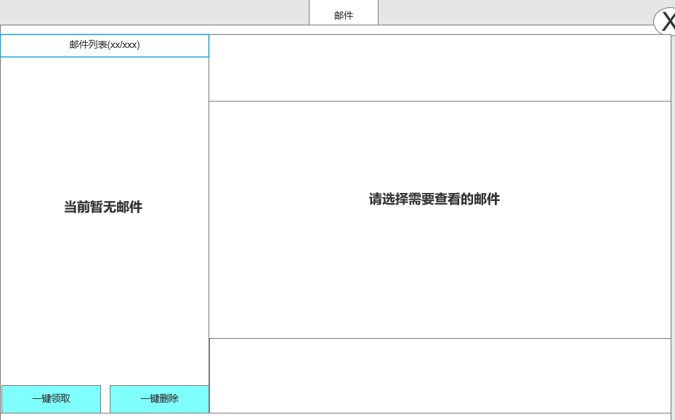
邮件 |  |  | 功能规则
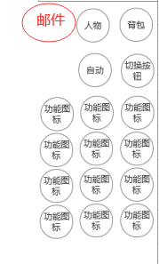
 | 功能入口 |  | 基本规则
 |  |  | 1.设计目的是什么
 | 1.主界面新增一个【邮件】图标进入 |  | ▶ | 展示游戏内通过邮件发送的通知
 |  |  | ▶ | 游戏基本功能，搭建游戏基本社交环境。

 | 邮件界面【当前为示例】
1
4
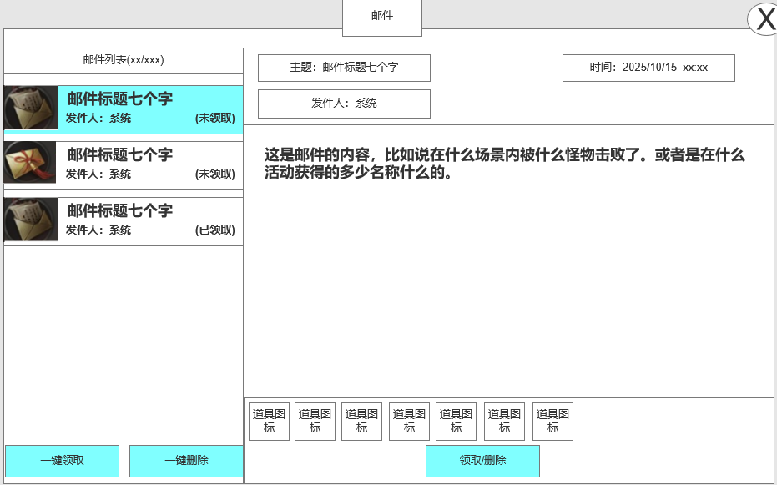
 |  |  | 1.邮件显示
 |  |  | ▶ | 显示邮件列表内：未读邮件/全部邮件

 |  |  | 2.邮件列表
 |  |  | ▶ | 选中邮件后需要有选中效果
 |  |  | ▶ | 列表排序：时间》未读》已读
 |  |  | ▶ | 每封邮件需显示邮件标题及读取状态，发件人，附件标记
 |  |  |  | ▶ | 邮件标题：如击败提示或活动奖励
 |  |  |  | ▶ | 读取状态：在邮件标题后显示读取状态。
 |  |  |  |  | 已读则仅显示邮件标题。如未读则显示：邮件标题（未读）


 |  |  |  | 已读邮件显示： |  |  | 未读邮件显示：
2

 |  |  |  | ▶ | 发件人：邮件的发送人，如系统
 |  |  |  | ▶ | 附件标记：邮件内有奖励附件时在邮件末端显示附件提示，如没有附件则不显示
 |  |  |  |  | 附件状态分为:已领取，未领取
 |  |  |  |  | 未领取显示： |  | 已领取显示：

 |  |  | ▶ | 当前示例界面内
 |  |  |  | ▶ | 第一封邮件是有附件未领取已读状态
 |  |  |  | ▶ | 第二封是有附件未领取未读状态
3
 |  |  |  | ▶ | 第三封是有附件已领取已读
 |  |  | 3：邮件列表按钮
 |  |  | ▶ | 一键领取：点击领取邮件内所有的附件奖励
 |  |  |  | ▶ | 当领取所有奖励后弹出“恭喜获得界面”，并展示已领取的所有奖励。
 |  |  |  |  | 将未读邮件变为已读状态
 |  |  |  | ▶ | 没有附件奖励可领取时，点击提示：没有奖励可领取。
 |  |  | ▶ | 一键删除：删除所有的已读已领取的邮件
 |  |  |  | ▶ | 当剩余有附件的邮件时，点击提示：需领取附件后可删除。

5
 |  |  | 4.邮件内容
 |  |  | ▶ | 选中邮件后显示邮件内容
 |  |  |  | ▶ | 发件人：显示发件人信息
 |  |  |  | ▶ | 时间：显示邮件的发送时间
 |  |  |  | ▶ | 邮件主题：即邮件的标题
 |  |  |  | ▶ | 邮件内容：显示邮件内容
 |  |  |  | ▶ | 邮件附件：即邮件奖励，需支持左右滑动
 |  |  |  |  | ▶ | 附件领取状态：已领取和未领取
 |  |  |  |  |  | 未领取状态时显示道具
 |  |  |  |  |  | 附件领取后，道具图标置灰且显示“已领取”

 |  |  | 5：邮件内容按钮
 |  |  | ▶ | 邮件内有附件，按钮显示为“领取”
 |  |  | ▶ | 邮件内没有附件，或附件已领取。则显示为“删除”

 | 邮件领取后界面

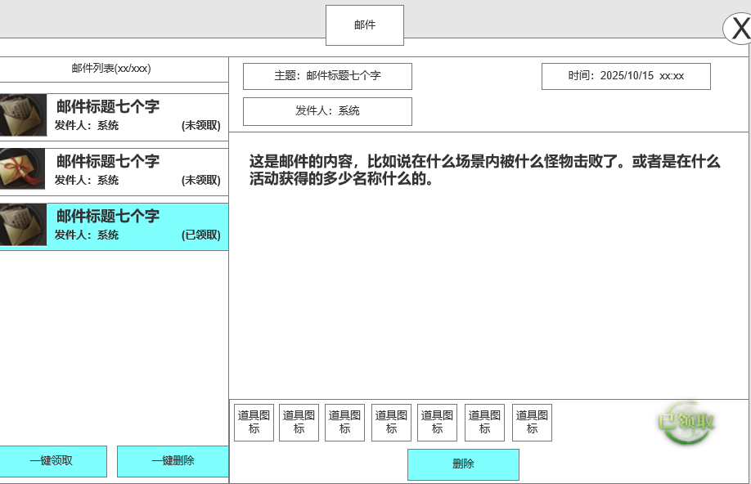

 |  |  | 1.领取后奖励显示
 |  |  | ▶ | 道具状态变为已领取状态
 |  |  | ▶ | 领取按钮变更为删除按钮

 |  | 无邮件时界面展示

界面参考
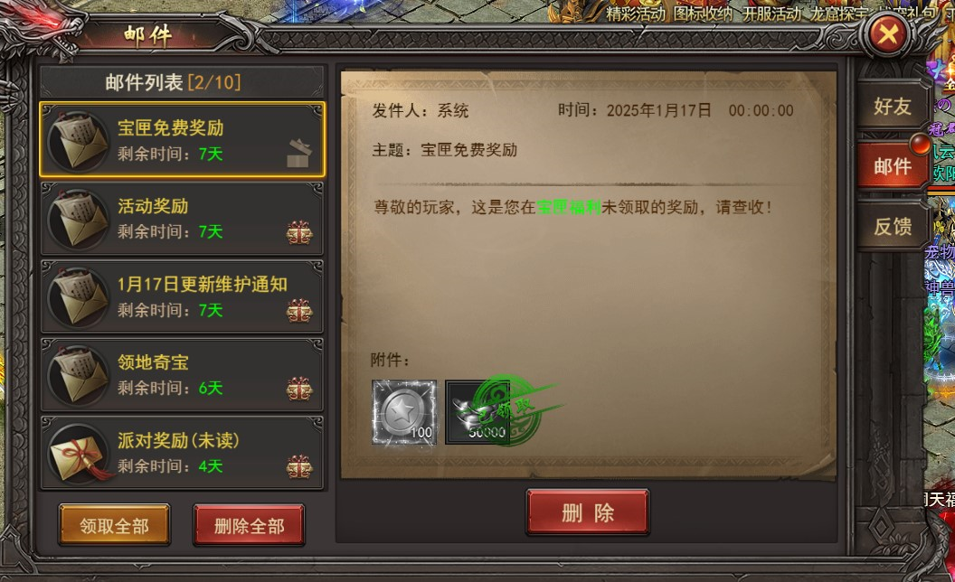
参考界面

